資料來自不同檔案
1 | 開啟檔案 合併彙算A、 合併彙算B
2 | 選取這張工作表的B6儲存格，進行合併彙算(不連結)
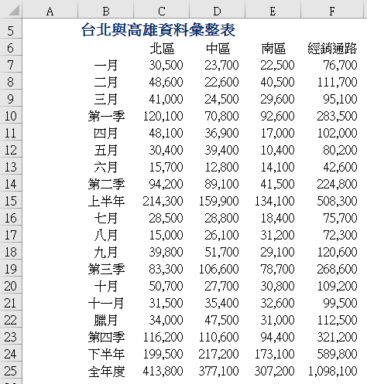
 | 台北與高雄資料彙整表

 |  | 11,400 | 19,000 | 4,900 | 35,300
 |  | 44,400 | 14,400 | 32,300 | 91,100
 |  | 48,300 | 26,800 | 47,400 | 122,500
 |  | 77,700 | 53,200 | 49,200 | 180,100
 |  | 79,600 | 54,600 | 57,400 | 191,600
 |  | 43,100 | 36,400 | 14,900 | 94,400
 |  | 25,800 | 15,700 | 12,000 | 53,500
 |  | 53,100 | 65,100 | 24,000 | 142,200
 |  | 155,900 | 131,700 | 82,700 | 370,300
 |  | 121,200 | 86,200 | 83,700 | 291,100
 |  | 13,600 | 9,900 | 40,200 | 63,700
 |  | 25,900 | 48,900 | 12,800 | 87,600
 |  | 60,100 | 79,600 | 63,300 | 203,000
 |  | 72,900 | 66,700 | 60,400 | 200,000
 |  | 29,000 | 30,700 | 25,300 | 85,000
 |  | 38,800 | 45,700 | 29,300 | 113,800
 |  | 59,300 | 81,100 | 76,500 | 216,900
 |  | 150,100 | 165,800 | 138,200 | 454,100
 |  | 310,200 | 314,300 | 229,700 | 854,200
 |  | 234,800 | 162,600 | 144,600 | 542,000

